Estructura del desglose del Rie
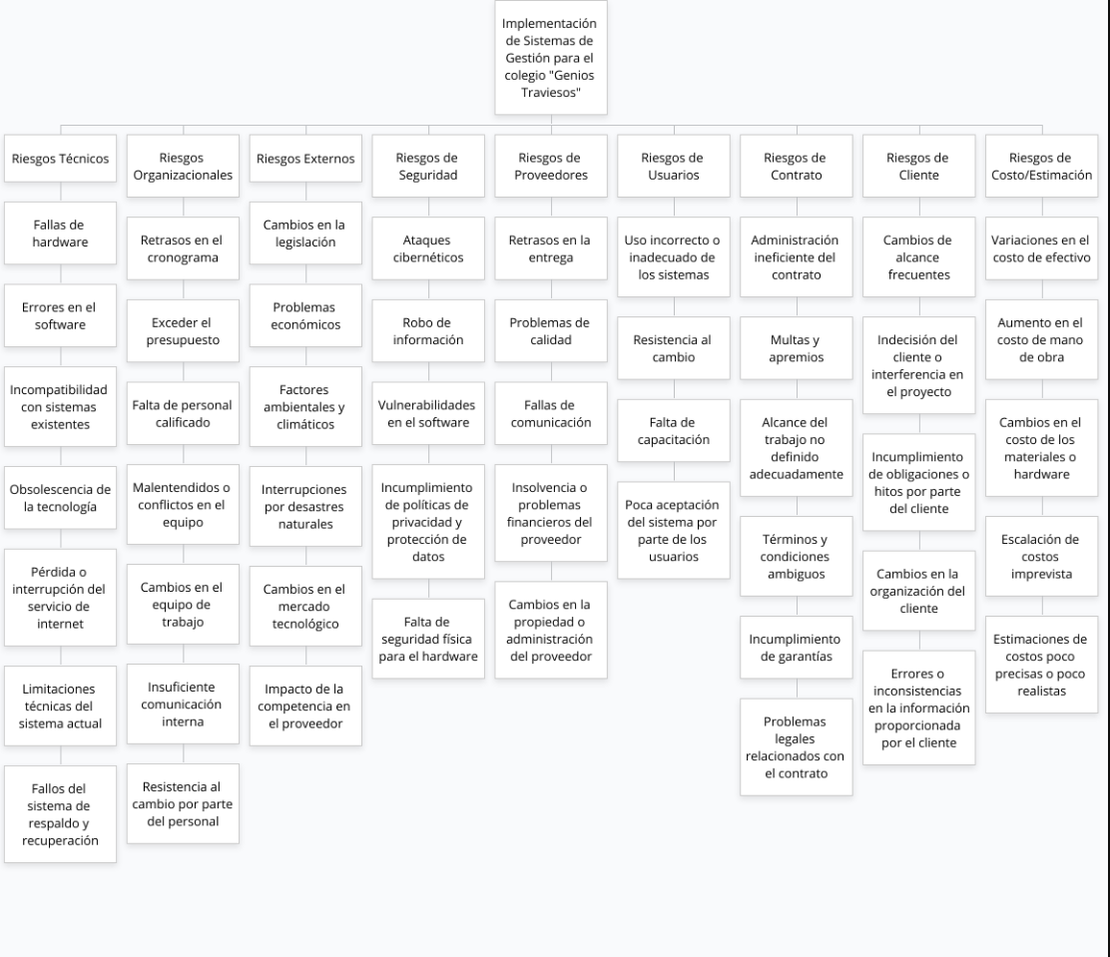

Tabla dinámica 1
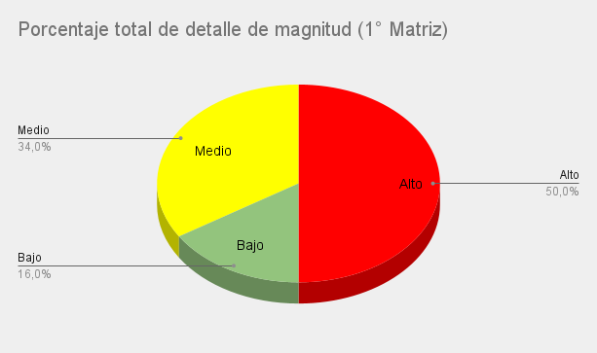
Porcentaje total de estrategia del riesgo

Porcentaje total de detalle de magnitud

